Test Repost
TEST REPORT

Project name | AB-SD Software |  | Creator |  | Nguyễn Thị Thanh Dang
Project code |  |  | Reviewer/Approver |  | Nguyễn Văn A
Document code |  |  | Issue date |  | 24/05/2022
Notes
Thống kê kết quả kiểm thử

No | test Items | Pass | Fail | NT | N/A | Number of test cases
1 | Organisations Function Testing | 36 | 13 | 0 | 2 | 51
1
1
1
1
1
1
 | Sub total | 36 | 13 | 0 | 2 | 51

 | Test coverage |  | 100.00% | 96.1%
 | Test successful coverage |  | 100.00% | 73.5%

Test scenarios
Item test | Organisation-Function Testing
Test requirement | Ensure that all features listed below work properly without any errors when using the below browsers
Tester | Nguyễn Thị Thanh Dang
pass | Fail | NT | N/A | Number of test cases
36 | 13 | 0 | 2 | 51
71% | 25% | 0% | 4% | 100%
Điền công thứ tính phần trăm và định dạng tương ứng cho từng kết quả Pass, Fail, NT, NA
ID | Test case Description | Pre-condition | Test Case Procedure | Expected Output | Result | Test date | Tester | Note
 | 1.1 List Organisations (6.2.1)
 | User Interface
[Organisation-Function Testing-1] | check the screen containing the following elements: the letter Organization List, All, 0-9, the letters A to Z, the create button, the Include In-active checkbox, the list with 15 records, the navigation tool |  | 1.check all the elements on the screen according to specification requirements. | 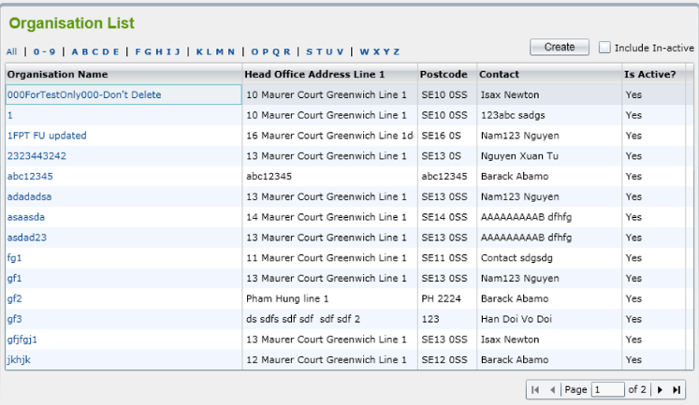 1.Màn hình có chứa các phần tử theo yêu cầu đặc tả như hình | Fail | 24/05/2022 | Nguyễn Thị Thanh Dang | 7
 | Function
[Organisation-Function Testing-2] | Check user clicking on ‘Organisations’ from the menu |  | 1. Clicking on ‘Organisations’ from the menu | 1. Màn hình ‘Organisation List’ được hiển thị, trình bày tất cả các active Organization theo mặc định. Danh sách được phân trang với 15 bản ghi hiển thị trong một trang. | Pass | 24/05/2022 | Nguyễn Thị Thanh Dang
[Organisation-Function Testing-3] | Check user clicks on ‘Include In-active’ checkbox |  | 1. clicking on ‘Organisations’ from the menu 2. Clicks on ‘Include In-active’ checkbox | 1. Màn hình ‘Organisation List’ được hiển thị, trình bày tất cả các active Organization theo mặc định. Danh sách được phân trang với 15 bản ghi hiển thị trong một trang. 2. Tất cả các active và inactive Organization sẽ được hiển thị trong danh sách. | Pass | 24/05/2022 | Nguyễn Thị Thanh Dang
[Organisation-Function Testing-4] | Check User can filter Organisations by selecting ‘All’ in a row above the list |  | 1. To the 'Organization List' screen 2. Click on 'All' | 1. Màn hình ‘Organisation List’ được hiển thị 2. Tất cả các Organization sẽ được hiển thị | Pass | 24/05/2022 | Nguyễn Thị Thanh Dang
[Organisation-Function Testing-5] | Check User can filter Organisations by selecting ‘0-9’ in a row above the list |  | 1. To the 'Organization List' screen 2. Click on '0-9' | 1. ‘Organisation List’ screen is displayed 2. Tất cả Organizations bắt đầu bằng ký tự từ '0-9' sẽ được hiển thị. | Pass | 24/05/2022 | Nguyễn Thị Thanh Dang
[Organisation-Function Testing-6] | Check User can filter Organisations by selecting ‘ABCDE’ in a row above the list |  | 1. To the 'Organization List' screen 2. Click on 'ABCDE' | 1. Màn hình ‘Organisation List’ được hiển thị 2. Tất cả Organizations bắt đầu bằng ký tự từ 'ABCDE' sẽ được hiển thị. | Pass | 24/05/2022 | Nguyễn Thị Thanh Dang
[Organisation-Function Testing-7] | Check User can filter Organisations by selecting ‘FGHIJ’ in a row above the list |  | 1. To the 'Organization List' screen 2. Click on 'FGHIJ' | 1. Màn hình ‘Organisation List’ được hiển thị 2. Tất cả Organizations bắt đầu bằng ký tự từ 'FGHIJ' sẽ được hiển thị. | Pass | 24/05/2022 | Nguyễn Thị Thanh Dang
[Organisation-Function Testing-8] | Check User can filter Organisations by selecting ‘KLMN’ in a row above the list |  | 1. To the 'Organization List' screen 2. Click on 'KLMN' | 1. Màn hình ‘Organisation List’ được hiển thị 2. Tất cả Organizations bắt đầu bằng ký tự từ 'KLMN' sẽ được hiển thị. | Fail | 24/05/2022 | Nguyễn Thị Thanh Dang | 1
[Organisation-Function Testing-9] | Check User can filter Organisations by selecting ‘OPQR’ in a row above the list |  | 1. To the 'Organization List' screen 2. Click on 'OPQR' | 1. Màn hình ‘Organisation List’ được hiển thị 2. Tất cả Organizations bắt đầu bằng ký tự từ 'OPQR' sẽ được hiển thị. | Pass | 24/05/2022 | Nguyễn Thị Thanh Dang
[Organisation-Function Testing-10] | Check User can filter Organisations by selecting ‘STUV’ in a row above the list |  | 1. To the 'Organization List' screen 2. Click on 'STUV' | 1. Màn hình ‘Organisation List’ được hiển thị 2. Tất cả Organizations bắt đầu bằng ký tự từ 'STUV' sẽ được hiển thị. | Pass | 24/05/2022 | Nguyễn Thị Thanh Dang
[Organisation-Function Testing-11] | Check User can filter Organisations by selecting ‘WXYZ’ in a row above the list |  | 1. To the 'Organization List' screen 2. Click on 'WXYZ' | 1. Màn hình ‘Organisation List’ được hiển thị 2. Tất cả Organizations bắt đầu bằng ký tự từ 'WXYZ' sẽ được hiển thị. | Pass | 24/05/2022 | Nguyễn Thị Thanh Dang
[Organisation-Function Testing-12] | Check User can sort Organisations by clicking on column 'Organisation name' |  | 1. To the 'Organization List' screen 2. Click on column 'Organisation name' | 1. Màn hình ‘Organisation List’ được hiển thị 2. Tất cả organisatons được sắp xếp theo organisation name. | Fail | 24/05/2022 | Nguyễn Thị Thanh Dang | 2
[Organisation-Function Testing-13] | Check User can sort Organisations by clicking on column 'Head office address line 1' |  | 1. To the 'Organization List' screen 2. Click on column 'Head office address line 1' | 1. Màn hình ‘Organisation List’ được hiển thị 2. Tất cả organisatons được sắp xếp theo head office address line 1 | Fail | 24/05/2022 | Nguyễn Thị Thanh Dang | 3
[Organisation-Function Testing-14] | Check User can sort Organisations by clicking on column 'Postcode' |  | 1. To the 'Organization List' screen 2. Click on column 'Postcode' | 1. Màn hình ‘Organisation List’ được hiển thị 2. Tất cả organisatons được sắp xếp theo postcode | Fail | 24/05/2022 | Nguyễn Thị Thanh Dang | 4
[Organisation-Function Testing-15] | Check User can sort Organisations by clicking on column 'Contact' |  | 1. To the 'Organization List' screen 2. Click on column 'Contact' | 1. Màn hình ‘Organisation List’ được hiển thị 2. Tất cả organisatons được sắp xếp theo contact | Fail | 24/05/2022 | Nguyễn Thị Thanh Dang | 5
[Organisation-Function Testing-16] | Check User can sort Organisations by clicking on column 'Is Active' |  | 1. To the 'Organization List' screen 2. Click on column 'Is Active' | 1. Màn hình ‘Organisation List’ được hiển thị 2. Tất cả organisatons được sắp xếp theo is active | Fail | 24/05/2022 | Nguyễn Thị Thanh Dang | 6
[Organisation-Function Testing-17] | Check user selects an Inactive Organisation in the list to view |  | 1. Click an in-active Organization in the is active list | 1. Hệ thống sẽ hiển thị thông báo “Do you want to make this Organization active?” (Bạn có muốn đặt Tổ chức này thành active hay không?) với 2 nút: OK và Cancel | Pass | 24/05/2022 | Nguyễn Thị Thanh Dang
[Organisation-Function Testing-18] | Check user clicking on ‘OK’ button |  | 1. Click an in-active Organization in the is active list 2. Click 'OK' | 1. hệ thống sẽ hiển thị thông báo “Do you want to make this Organization active?” (Bạn có muốn đặt Tổ chức này thành active hay không?) với 2 nút: OK và Cancel 2. Màn hình ‘Organisation Details’ sẽ được mở và hệ thống sẽ tự động thay đổi trạng thái của Organization từ Inactive sang Active | Pass | 24/05/2022 | Nguyễn Thị Thanh Dang
[Organisation-Function Testing-19] | Check user clicking on ‘Cancel’ button |  | 1. Click an in-active Organization in the is active list 2. Click 'Cancel' | 1. Hệ thống sẽ hiển thị thông báo “Do you want to make this Organization active?” (Bạn có muốn đặt Tổ chức này thành active hay không?) với 2 nút: OK và Cancel 2. sẽ tiếp tục hiển thị màn hình ‘Organisation List’ và trạng thái Organization được chọn vẫn là inactive. | Pass | 24/05/2022 | Nguyễn Thị Thanh Dang
[Organisation-Function Testing-20] | Test after user selects one Active organisation on the list to watch |  | 1. Double-click Active Organisation in active list | 1. Hiển thị tất cả nội dung và các nút In-active, Save, Back | Pass | 24/05/2022 | Nguyễn Thị Thanh Dang
[Organisation-Function Testing-21] | Check the user edit the information and click the 'In-active' button in active organisation list |  | 1. user edit the information and click 'In-active' button | 1. Thông tin không được lưu và hệ thống sẽ thay đổi trạng thái của organisation từ hoạt động sang không hoạt động | Pass | 24/05/2022 | Nguyễn Thị Thanh Dang
[Organisation-Function Testing-22] | Check the user edit the information and click the 'Save' button in active organisation list |  | 1. user edit the information and click 'Save' button | 1. Nếu thông tin hợp lệ thì lưu thành công, ngược lại thì thông báo lỗi. | Pass | 24/05/2022 | Nguyễn Thị Thanh Dang
[Organisation-Function Testing-23] | Check the user edit the information and click the 'Back' button in active organisation list |  | 1. user edit the information and click 'Back' button | 1. Thông tin không được lưu và trở lại organisation list | Pass | 24/05/2022 | Nguyễn Thị Thanh Dang
[Organisation-Function Testing-24] | Check the navigation bar on the organization list |  | 1.Tap the navigation bar to go forward and backward | 1. Thanh điều hướng đi đúng và hiển thị đầy đủ organisation list | Pass | 24/05/2023 | Nguyễn Thị Thanh Dang
[Organisation-Function Testing-25] | Check if move the mouse in organization will have the link pop up at the bottom of the screen. |  | 1. Move the mouse over the organizations | 1. Có thông báo hiển thị lên ở cuối trang | Pass | 24/05/2022 | Nguyễn Thị Thanh Dang
 | 1. 2 Add Organisation (6.2.2)
 | User Interface
[Organisation-Function Testing-26] | check the Details 1 screen contains the following elements: Full fields and textboxes, lookup boxes, checkboxes, there are "Save" and "Back" buttons on the screen, all fields must be blank, all checkboxes must be unchecked as per specification requirements. |  | 1. Check the overall screen interface Details 1 | 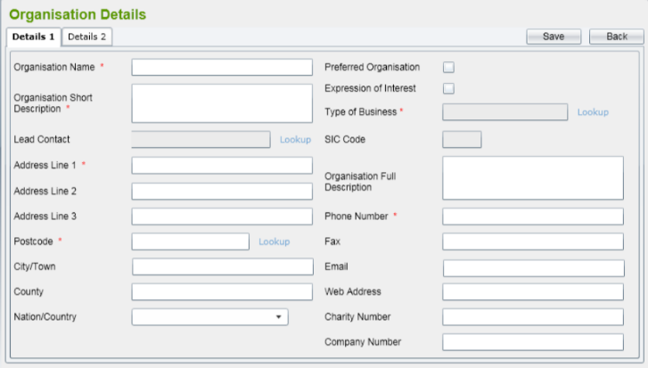 1. Màn hình có chứa các phần tử theo yêu cầu đặc tả như hình | Fail | 24/05/2022 | Nguyễn Thị Thanh Dang | 11
[Organisation-Function Testing-27] | check the Details 2 screen : the boxes all have reference data in the system, there are checkboxes, there are bars up and down navigation, has "Save" and "Back" buttons on the screen exactly as required by the specification. |  | 1. Check the overall screen interface Details 2 | 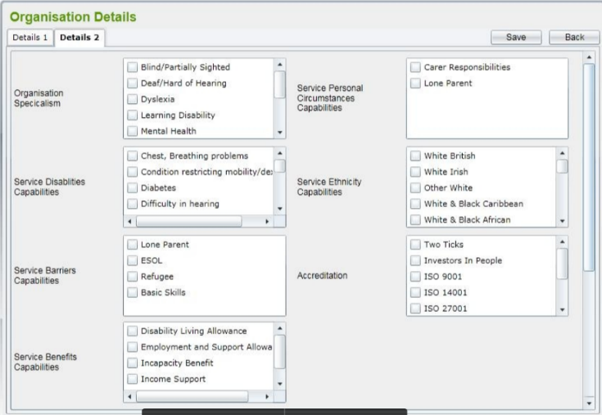 1. Màn hình có chứa các phần tử theo yêu cầu đặc tả như hình | Fail | 24/05/2022 | Nguyễn Thị Thanh Dang | 12
[Organisation-Function Testing-28] | check the Details 3 screen : There are boxes that list all the active Programs and Services in the system, there are checkboxes, there is an up and down navigation bar, there are "Save" and "Back" buttons on the screen exactly as required by the specification. |  | 1.Check the overall screen interface Details 3 | 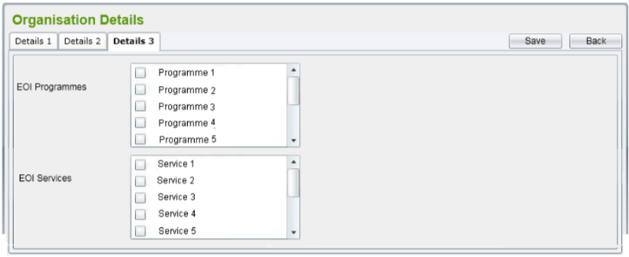 1. Màn hình có chứa các phần tử theo yêu cầu đặc tả như hình | Fail | 24/05/2022 | Nguyễn Thị Thanh Dang | 13
 | Function
[Organisation-Function Testing-29] | Check user clicks on ‘Create’ button on the ‘Organisation List’ screen |  | 1. At the Organization List screen, click the Create button | 1. Màn hình ‘Organisation Details’ sẽ được hiển thị bao gồm hai tabs: Details 1 và Details 2 cho phép người dùng nhập các trường mới cho Tổ chức mới. | Fail | 24/05/2022 | Nguyễn Thị Thanh Dang | 8
 | Tab Details 1
[Organisation-Function Testing-30] | Check Mandatory fields is blank : Organisation Name Organisation Short Description Type of Business Address Line 1 Postcode Phone Number with a red asterisk |  | 1. Leave the fields blank: - Organisation Name - Organisation Short Description - Type of Business - Address Line 1 - Postcode - Phone Number | 1. Khi không điền textbox sẽ hiển thị thông báo "Please input the Organisation Name" "Please input the Organisation Short Description" "Please input the Type of Business" "Please input the Address Line 1" "Please input the Postcode" "Please input the Phone Number" và việc thêm sẽ bị hủy bỏ | Pass | 24/05/2022 | Nguyễn Thị Thanh Dang
[Organisation-Function Testing-31] | Check Mandatory Fields Are Filled Out in Details 1 and save Organisation record |  | 1. Fill out all fields: - Organisation Name - Organisation Short Description - Type of Business - Address Line 1 - Postcode - Phone Number 2. click "Save" button | 1.Hệ thống sẽ xác nhận các trường bắt buộc đã được nhập và Organization name có tồn tại trong hệ thống không 2. Nếu không bản ghi Organization sẽ được lưu và hiển thị thông báo lưu thành công. Màn hình Organisation Details sẽ tiếp tục cho phép người dùng thêm Directorates cho Organization này | Pass | 24/05/2022 | Nguyễn Thị Thanh Dang
[Organisation-Function Testing-32] | check when entering organization name already exists and unique field Organisation Name |  | 1. Enter an existing organisaton name and unique | 1. Hệ thống sẽ thông báo organization name này đã tồn tại, Organisation Name là trường không trùng lập, mỗi Organisation Name là duy nhất | Pass | 24/05/2022 | Nguyễn Thị Thanh Dang
[Organisation-Function Testing-33] | Check user clicks on ‘Back’ button |  | 1. Click "Back" button | 1. Sẽ quay lại màn hình Organisation List. | Pass | 24/05/2022 | Nguyễn Thị Thanh Dang
[Organisation-Function Testing-34] | Check user clicks on ‘Expression of Interest’ checkbox |  | 1. At the Details 1 screen click on 'Expression of Interest' checkbox | 1. Tab ‘Detail 3’ sẽ được hiển thị và điều hướng tự động. | Pass | 24/05/2022 | Nguyễn Thị Thanh Dang
[Organisation-Function Testing-35] | Check user can fill in Contact by clicking lookup. |  | 1. Click on the word lookup in the Lead Contact field | 1. Tra cứu Lead Contact sẽ hiển thị tất cả các địa chỉ liên hệ trong hệ thống trong một cửa sổ pop-up | Pass | 24/05/2022 | Nguyễn Thị Thanh Dang
[Organisation-Function Testing-36] | Check After selecting a Contact from pop-up window |  | 1. Click on the word lookup in the Lead Contact field 2. Select a contact from the pop-up window | 1. Các Lead Contact hiển thị 2.Contact liên quan sẽ tự động được điền vào hộp văn bản trong Contact | Pass | 24/05/2022 | Nguyễn Thị Thanh Dang
[Organisation-Function Testing-37] | Check user can fill in Postcode by clicking lookup. |  | 1. Click on the word lookup in the Postcode field | 1. Tra cứu Postcode sẽ hiển thị tất cả các địa chỉ được trích xuất từ database trong một cửa sổ pop-up. | Pass | 24/05/2022 | Nguyễn Thị Thanh Dang
[Organisation-Function Testing-38] | Check After selecting a Postcode from pop-up window |  | 1. Click on the word lookup in the Postcode field 2. Select a Postcode from the pop-up window | 1. các Postcode được hiển thị 2. Postcode sẽ được điền vào hộp văn bản trong Postcode | Pass | 24/05/2022 | Nguyễn Thị Thanh Dang
[Organisation-Function Testing-39] | Check user can fill in Type of Business by clicking lookup. |  | 1. Click on the word lookup in the Type of Business field | 1.Tra cứu Type of Business sẽ hiển thị tất cả dữ liệu SIC Code data được liệt kê trong dữ liệu tham chiếu. | Pass | 24/05/2022 | Nguyễn Thị Thanh Dang
[Organisation-Function Testing-40] | Check After selecting a Type of Business from pop-up window |  | 1. Click on the word lookup in the Type of Business field 2. Select a Type of Business from the pop-up window | 1. các Type of Business được hiển thị 2. SIC Code sẽ được điền vào hộp văn bản trong Type of Business. | Pass | 24/05/2022 | Nguyễn Thị Thanh Dang
[Organisation-Function Testing-41] | Check user can fill in Nation/Country by clicking on drop down list |  | 1. Click on the drop-down arrow in the field Nation/Country | 1.Nation/Country sẽ liệt kê tất cả các Quốc gia nhận được từ dữ liệu tham khảo | Pass | 24/05/2022 | Nguyễn Thị Thanh Dang
[Organisation-Function Testing-42] | Check After selecting a Nation/Country from pop-up window |  | 1. Click on the drop-down arrow in the field Nation/Country 2. Select a Nation/Country at the drop-down list | 1. Các Nation/Country được hiển thị 2. Nation/Country sẽ được điền vào hộp danh sách thả xuống trong Nation/Country | Pass | 24/05/2022 | Nguyễn Thị Thanh Dang
[Organisation-Function Testing-43] | Check user manually enters Postcode value, exist in the system |  | 1. Click on the Postcode field and enter a Postcode | 1. Hệ thống sẽ kiểm tra xem nó có tồn tại trong database hay không, Nếu có thì Postcode sẽ được hiển thị trong hộp văn bản | Pass | 24/05/2022 | Nguyễn Thị Thanh Dang
[Organisation-Function Testing-44] | Check user manually enters Postcode value, not in the system. |  | 1. Click on the Postcode field and enter a Postcode | 1. Hệ thống sẽ kiểm tra xem nó có tồn tại trong database hay không, nếu không, sẽ hiển thị thông báo 'Address Details cannot be confirmed - Do you wish to enter Unconfirmed Address Data (Y/N?)' cùng với 2 nút 'OK' và 'Cancel' | Fail | 24/05/2022 | Nguyễn Thị Thanh Dang | 9
[Organisation-Function Testing-45] | Check user manually enters Postcode value, not in the system. when click 'OK' button |  | 1. Click on the Postcode field and enter a Postcode 2. Enter 'OK' button | 1. Cho phép điền 1 Postcode 2. Postcode được hiển thị trong hộp văn bản | N/A | 24/05/2022 | Nguyễn Thị Thanh Dang | Chức năng chưa được phát triển
[Organisation-Function Testing-46] | Check user manually enters Postcode value, not in the system. when click 'Cancel' button |  | 1. Click on the Postcode field and enter a Postcode 2. Enter 'Cancel' button | 1. Cho phép điền 1 Postcode 2. Postcode sẽ được tập trung lại và giá trị trước đó sẽ được xóa. | N/A | 24/05/2022 | Nguyễn Thị Thanh Dang | Chức năng chưa được phát triển
[Organisation-Function Testing-47] | Check Preferred organization checkbox is selectable. |  | 1. click the Preferred organization checkbox | 1. Hộp kiểm Preferred organization được chọn | Pass | 24/05/2022 | Nguyễn Thị Thanh Dang
 | Tab Details 2
[Organisation-Function Testing-48] | Check the boxes in the tab with reference data. |  | 1. Drag the bar up and down to check the data that references each box. | 1. Các hộp trong tab đều có dữ liệu tham chiếu | Pass | 24/05/2022 | Nguyễn Thị Thanh Dang
[Organisation-Function Testing-49] | Check all checkboxes are selectable |  | 1. click the checkboxes | 1. Các Checkbox trong tab đều được chọn | Pass | 24/05/2022 | Nguyễn Thị Thanh Dang
 | Tab Details 3
[Organisation-Function Testing-50] | Checking Details 3 will list all the active Programs and Services in the system to link. |  | 1. Drag the bar up and down to check lists active Programs and Services | 1. Liệt kê tất cả các active Programmes và Services trong hệ thống để liên kết | Fail | 24/05/2022 | Nguyễn Thị Thanh Dang | 10
[Organisation-Function Testing-51] | Check all checkboxes are selectable |  | 1. click the checkboxes | 1. Các Checkbox trong tab đều được chọn | Pass | 24/05/2022 | Nguyễn Thị Thanh Dang

